Arkusz0
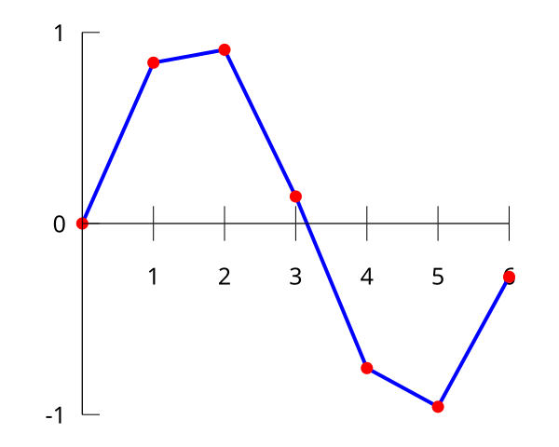
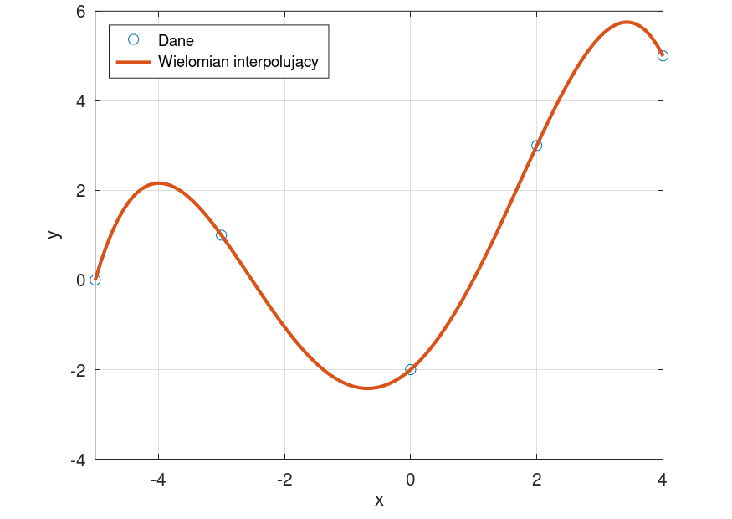

Arkusz1
i | xi | w i | F(x)==x+2
 | 0 |  | 2
0 | 1 | 3 | 3
 | 2 |  | 4
1 | 3 | 5 | 5
 | 4 |  | 6
 | w i | F(x)==x+2
0 |  | 2
1 | 3 | 3
2 |  | 4
3 | 5 | 5
4 |  | 6

Arkusz2
 | w i | F(x)
-1.5 | 1 | 1
-1 | 3 | 3
-0.5 | 1 | 1
0 | 1 | 1
0.5 | -1 | -1
1 | 5 | 5
i | x i | w i | F(x)
 | -1.5 | 1 | 1
0 | -1 | 3 | 3
 | -0.5 | 1 | 1
1 | 0 | 1 | 1
 | 0.5 | -1 | -1
2 | 1 | 5 | 5

współczynniki układu |  |  | węzły
a | b | c
1 | -1 | 1 | 3
0 | 0 | 1 | 1
1 | 1 | 1 | 5

rozwiązywanie układu równań
3
1
1

st 5
a 5 | b 4 | c 3 | d2 | e1 | f=1
-7.59375 | 5.0625 | -3.375 | 2.25 | -1.5 | 1 | 1
-1 | 1 | -1 | 1 | -1 | 1 | 3
-0.03125 | 0.0625 | -0.125 | 0.25 | -0.5 | 1 | 1
0 | 0 | 0 | 0 | 0 | 1 | 1
0.03125 | 0.0625 | 0.125 | 0.25 | 0.5 | 1 | -1
1 | 1 | 1 | 1 | 1 | 1 | 5

rozwiązanie współczynników równania |  |  |  | f(X)=a*x^5+b*x^4+c*x^3+d*x^2+e*x+f
a | 6.4
b | 9.3333333333
c | -4
d | -6.3333333333
e | -1.4
f | 1

Arkusz3
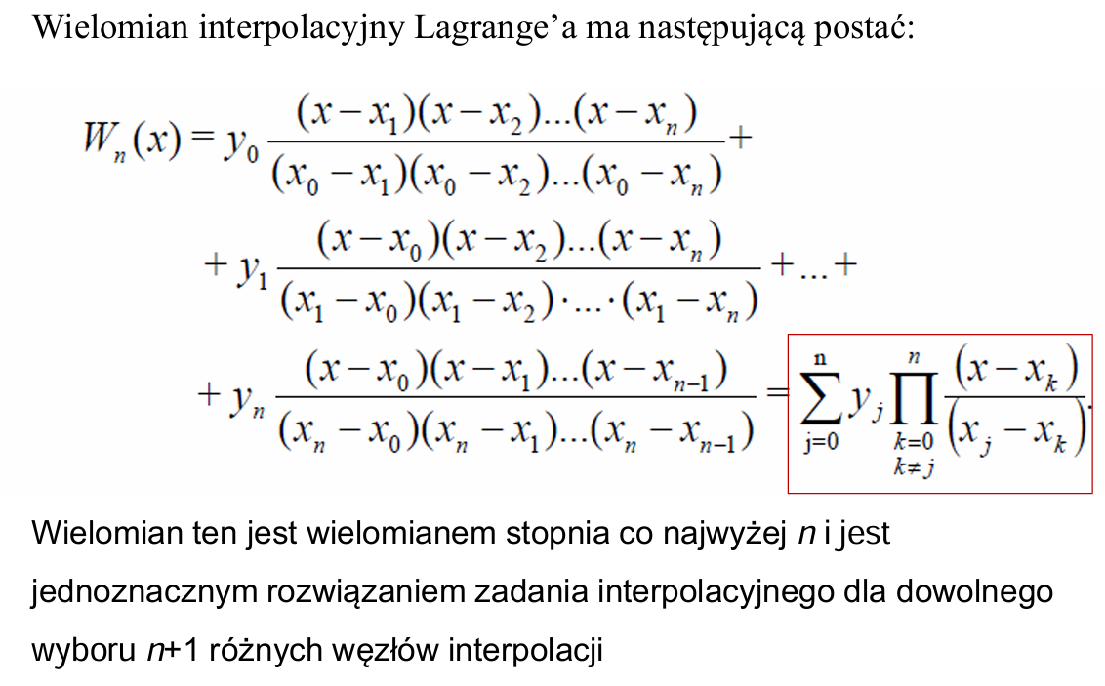
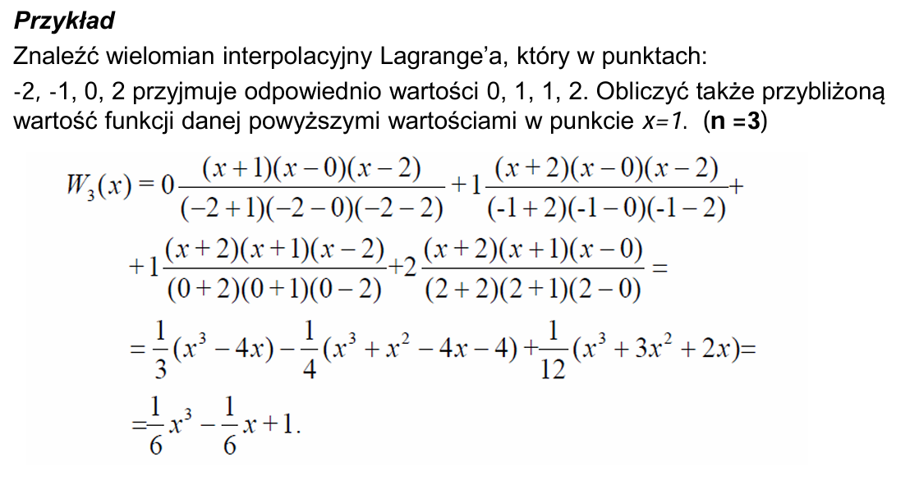
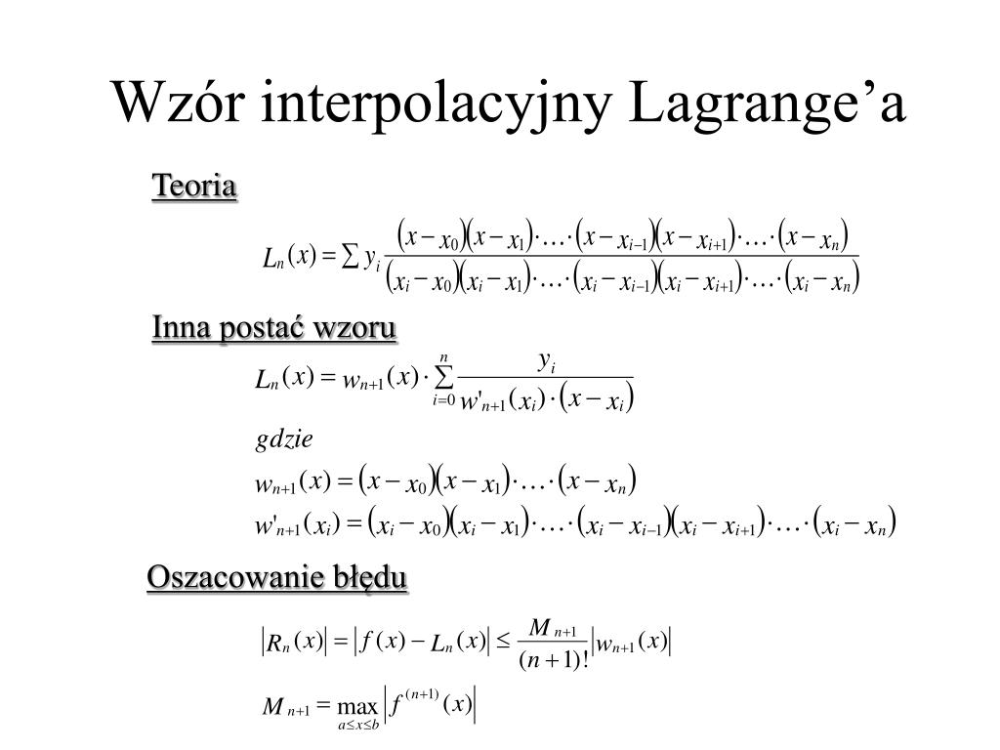
i | x i | w i

0 | -1 | 2
1 | 0 | 1
2 | 1 | 3

Arkusz4
i | x i | w i

0 | -1 | 2
1 | 0 | 1
2 | 1 | 3

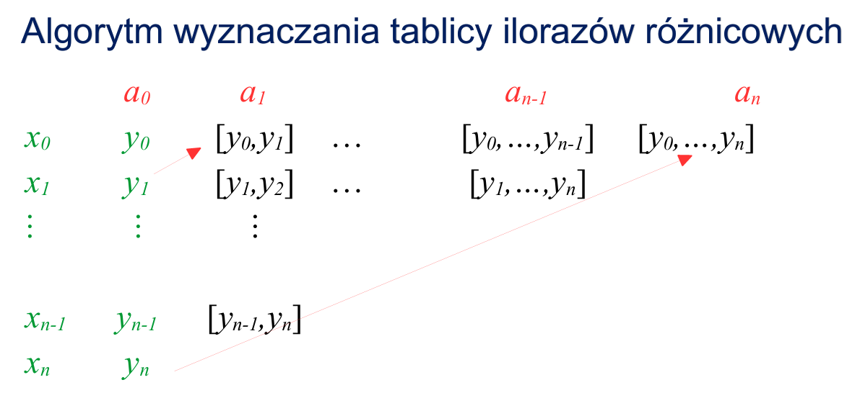
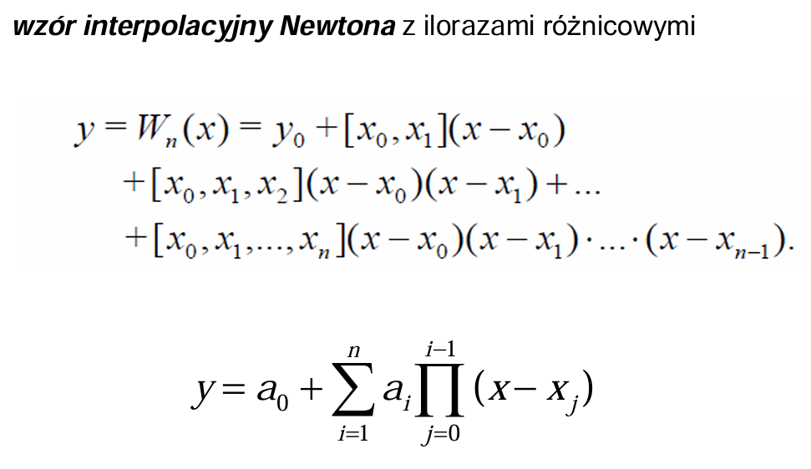

SKŁADNIKI RESZTOWE - WYJŚCIE

Obserwacja | Przewidywane Y | Składniki resztowe
1 | 0 | -1
2 | -0.5 | 0.5
3 | 0.5 | 0.5

Arkusz5


